NPC
NPCid | NPC名字 | NPC坐标 | NPC形象 | 临时替代资源
 | 泽欧密探 | [坐标] -74.76,0.14,-138.91 [旋转] 0.00,270.00,0.00 | 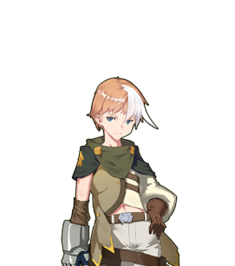 男·青年
 | 佣兵托尼 | [坐标] -76.79,0.05,-136.06 [旋转] 0.00,180.00,0.00 | 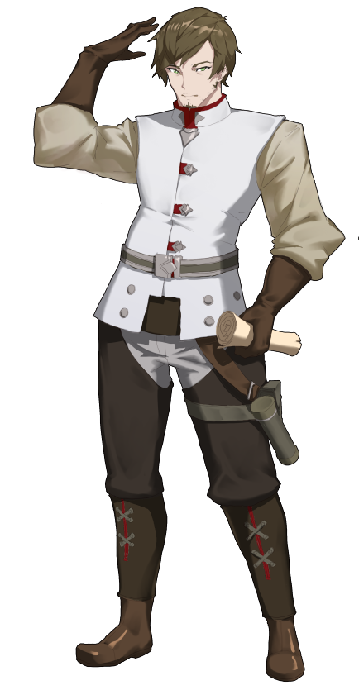 男·大叔
10026 | 狼人基德 | [坐标] -55.92,0.05,-135.35 [旋转] 0.00,270.00,0.00 | 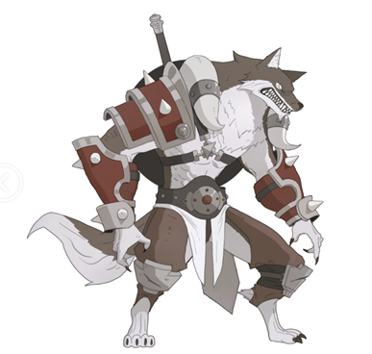 通用男人
2004 | 吟游诗人 | 护送时跟随 | 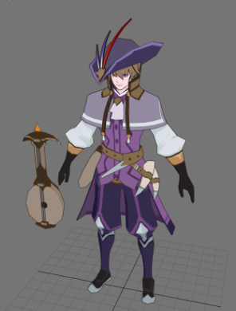

怪物
 | 怪物id | 怪物名字 | 怪物坐标 | 怪物形象 | 临时替代资源
 | 10026 | 狼人基德 | NPC对话触发
 | 10018 | 巨骨熊 | 护送时暗雷怪物 | 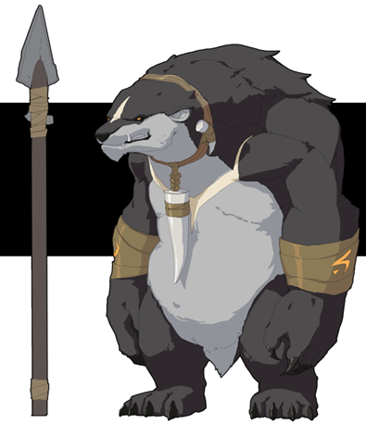
 | 52001 | 亡魂死徒 | 新增任务怪 [坐标] -46.44,0.05,-199.57 [旋转] 0.00,326.31,0.00 | 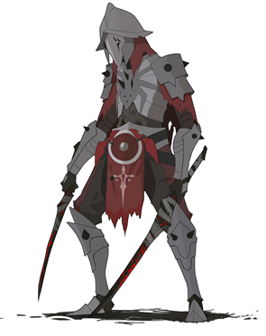
 | 52002 | 亡魂死士 | 新增任务怪 [坐标] -85.84,0.10,-138.29 [旋转] 0.00,135.00,0.00 | 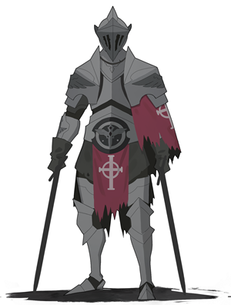
 | 52003 | 黑骑士 | [坐标] -64.71,0.11,-173.68 [旋转] 0.00,0.00,0.00 | 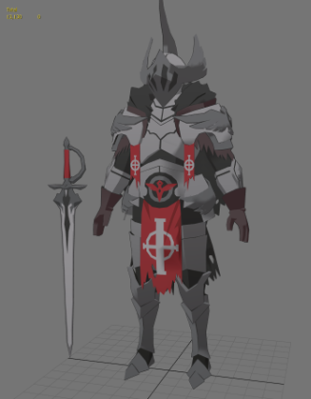
 | 10015 | 北方暴君 | 对话触发战斗 | 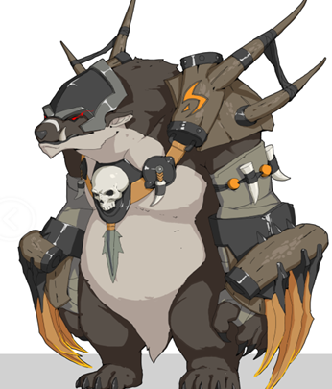
同一个坐 标点，一起出现 | 52001 | 战魂之灵 | 新增任务怪 [坐标] -63.81,0.06,-169.22 [旋转] 0.00,301.12,0.00
 | 52002 | 战魂之殇 | 新增任务怪 [坐标] -63.81,0.06,-169.22 [旋转] 0.00,301.12,0.00
 | 52003 | 嗜血战魂 | 新增任务怪 [坐标] -68.75,0.06,-159.47 [旋转] 0.00,120.78,0.00 | 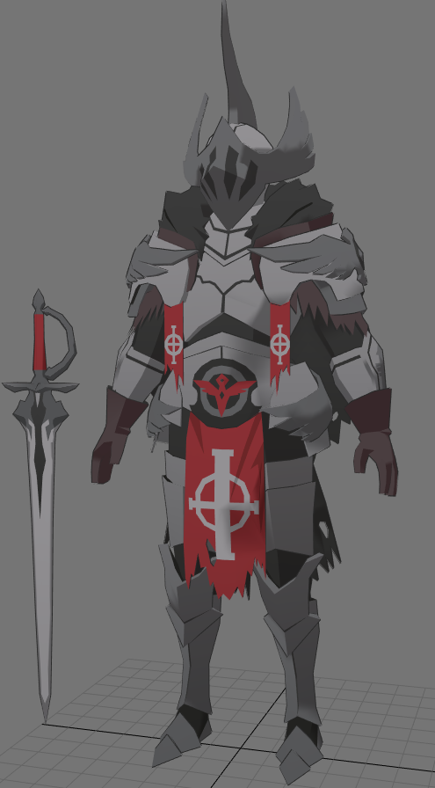
 | 10013 | 丧尸法师 | 新增任务怪 [坐标] -78.10,0.06,-162.97 [旋转] 0.00,78.72,0.00 | 